3. Slutspelsträd
 |  |  |  | Slutspelsträd
Sextondelsfinal |  |  |  |  |  |  |  |  |  |  |  |  | Sextondelsfinal
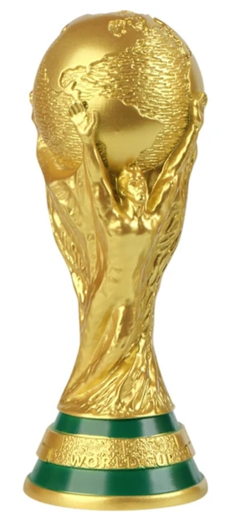
M74 |  |  |  |  |  |  |  |  |  |  |  |  |  | M76
 | Åttondelsfinal |  |  |  |  |  |  |  |  |  | Åttondelsfinal

 | M89 |  |  |  |  |  |  |  |  |  |  | M91

M77 |  |  |  |  |  |  |  |  |  |  |  |  |  | M78
 |  | Kvartsfinal |  |  |  |  |  |  | Kvartsfinal

 |  | M97 |  |  |  |  |  |  |  | M99

M73 |  |  |  |  |  | Vinnare |  |  |  |  |  |  |  | M79

 | M90 |  |  |  |  |  |  |  |  |  |  | M92
 |  |  |  |  |  | M104
 |  |  |  |  | Final
M75 |  |  |  |  |  |  |  |  |  |  |  |  |  | M80

 |  |  | Semifinal |  | KOMPLETT |  | Semifinal

 |  |  | M101 |  |  |  |  | M102

M83 |  |  |  |  |  |  |  |  |  |  |  |  |  | M86

 |  |  |  |  | Bronsmatch
 | M93 |  |  |  |  | M103 |  |  |  |  |  | M95

M84 |  |  |  |  |  | 3e plats |  |  |  |  |  |  |  | M88

 |  | M98 |  |  |  |  |  |  |  | M100

M81 |  |  |  |  |  |  |  |  |  |  |  |  |  | M85

 | M94 |  |  |  |  |  |  |  |  |  |  | M96

M82 |  |  |  |  |  |  |  |  |  |  |  |  |  | M87

